BDI (2)
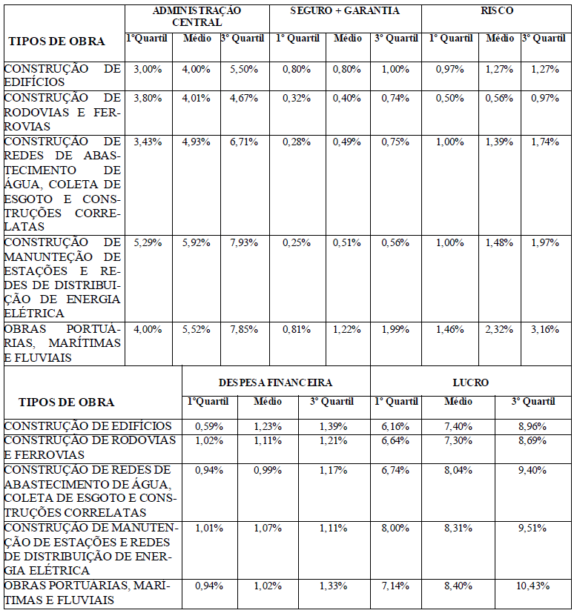
COMPOSIÇÃO DE BONIFICAÇÃO E DESPESAS INDIRETAS - BDI
Item | Parcela do BDI
1 | AC = Taxa de Administração Central |  | 4.00%
2 | S e G = Taxas de Seguro e Garantia |  | 0.80%
3 | R = Taxa de Risco |  | 1.27%
4 | DF = Taxa de Despesas Financeiras |  | 1.23%
5 | L = Taxa de Lucro / Remuneração |  | 7.18%
6 | I = Taxa de incidência de Impostos (PIS, COFINS e ISS) |  | 10.65%
Item | Impostos
6.1 | ISS |  | 2.50%
6.2 | PIS |  | 0.65%
6.3 | COFINS |  | 3.00%
6.4 | CPRM |  | 4.50%
 |  | Total Impostos = | 10.65%
Fórmula para o cálculo de BDI
 |  |  | 28.80%
Notas:
1) Adequado ao Acordão 2622/2013 do TCU

Av Flamboyant 496 Sala B, Bairro Tião Mineiro, Paragominas – PA CEP 68630-711

